Closure 01

Closure là phần kiến thức rất quan trọng, nó có thể xử lý được các vấn đề phức tạp. Nó giúp ta lưu trữ lại trạng thái của các môi trường xung quanh. Khi có 2 hàm lồng nhau thì sẽ xuất hiện

Trong outerFunc thực hiện return về 1 function khác có nghĩa là nó là 1 Higher Order Function vì nó thoả mãn 1 trong 2 điều kiện đó là nhận hàm khách làm tham số hoặc return về 1 function khác
Thực hiện return function innerFunc chứ không phải là gọi 1 hàm, nếu là gọi hàm thì phải có dạng innerFunc()
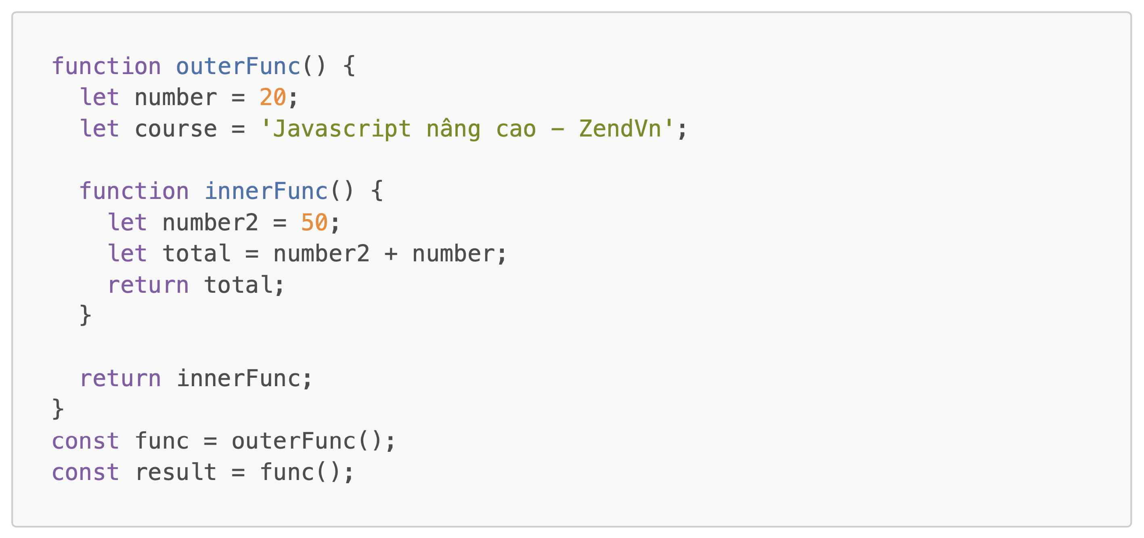

Global
 | giai đoạn khởi tạo:
 |  | outerFunc: f(x)
 |  | Script Scope
 |  |  | func: undefined
 |  |  | result: undefined

 | giai đoạn thực thi:
 |  | Gọi hàm outerFunc() |  |  |  | → | Execution Context mới được tạo, thứ tự thực thi cũng được xếp lên trên đỉnh của Call Stack
 |  | innerFunc() được thực thi |  |  |  | → | Execution Context mới được tạo, thứ tự thực thi cũng được xếp lên trên đỉnh của Call Stack

 | Execution Context
 |  | giai đoạn khởi tạo:
 |  |  | number: undefined
 |  |  | course: undefined
 |  |  | innerFunc: f(x)

 |  | giai đoạn thực thi: |  |  |  |  | → | Sau khi thực thi xong outerFunc() thì ngữ cảnh Execution Context và vị trí thực thi của nó sẽ được xoá đi
 |  |  | number: 20
 |  |  | course: Javascript nâng cao - ZendVn
 |  |  | return innerFunc
 |  |  | Script Scope
 |  |  |  | func = innerFunc: f(x)
 |  |  |  | result: undefined

 |  | Execution Context
 |  |  | giai đoạn khởi tạo:
 |  |  |  | number2: undefined
 |  |  |  | total: undefined

 |  |  | giai đoạn thực thi:
 |  |  |  | number2: 50
 |  |  |  | let total = 50 + number; |  |  |  | → | Trong tâm vực local hiện tại không tồn tại number và ngữ cảnh thực thi Global ở bên ngài cũng không có number
 |  |  |  | Script Scope |  |  |  |  | Trong phần này thì nó hơi khác so với trường hợp Scope Chain mà mình đã nghiên cứu. Trong ví dụ của Scope Chain mình không return về 1 function
 |  |  |  |  | func = innerFunc: f(x) |  |  |  | mà thay vào đó mình khai báo function innerFunc bên trong function outerFunc rồi thực hiện gọi luôn innerFunc bên trong outerFunc điều đó có nghĩa là
 |  |  |  |  | result: 70 |  |  |  | khi innerFunc đang thực thi thì ngữ cảnh thực thi của outerFunc nó vẫn còn đang tồn tại vì outerFunc vẫn chưa thực thi xong. Tuy nghiên ở phần này thay vì
 |  |  |  |  |  |  |  |  | thực hiện gọi luôn innerFunc mà mình thực hiện return innerFunc có nghĩa là ngữ cảnh của outerFunc đã bị remove rồi nên các tham số liên quan của outerFunc
 |  |  |  |  |  |  |  |  | bao gồm number và course. Mục tiêu là mình phải lưu lại được giá trị của number=20 nằm trong ngữ cảnh thực thi cũ(của outerFunc). Javascript sẽ giúp mình làm
 |  |  |  |  |  |  |  |  | được việc này nằm trong kiến thức liên quan đến Closure
 |  |  |  |  |  |  |  |  | Closure: Khi 1 hàm được khởi tạo thì Closure cũng sẽ được khởi tạo theo tức là tại thời điểm tạo ra hàm innerFunc thì 1 Closure sẽ được gắn kèm với nó. Nó đóng
 |  |  |  |  |  |  |  |  | vai trò như 1 bao đóng Scope để chứa tất cả các biến nằm ngoài tâm vực của innerFunc hay nói cách khác Closure cho phép 1 function ở bên trong được phép truy
 |  |  |  |  |  |  |  |  | cập vào các giá trị của function ở bên ngoài tức là của các Scope ở bên ngoài. Javascript Engine sẽ tối ưu bằng cách ở bên trong innerFunc() sử dụng các giá trị nào
 |  |  |  |  |  |  |  |  | ở bên ngoài thì Closure sẽ lưu các giá trị đó thôi, còn những giá trị nào ở bên ngoài mà trong innerFunc không sử dụng thì sẽ không lưu. Cụ thể trong trường hợp này thì
 |  |  |  |  |  |  |  |  | course sẽ không được lưu mà chỉ lưu number. Do đó tại thời điểm này Scope Chain sẽ hoạt động, đầu tiên sẽ tìm number trong Local Memory không xác định được giá trị,
 |  |  |  |  |  |  |  |  | sau đó sẽ tìm trong Scope to hơn, nếu như outerFunc đang chạy dở thì sẽ tiến hành tìm giá trị number trong Scope của outerFunc. Tuy nhiên outerFunc đã thực thi xong
 |  |  |  |  |  |  |  |  | rồi nên sẽ tìm trong Closure của nó(Closure của innderFunc) thì sẽ thấy number = 20. Tìm kiếm đến Scope Global vẫn không có thì giá trị number sẽ là undefined
 |  |  |  |  |  |  |  |  | Sau khi innerFunc() thực thi xong thì Execution Context và Local Memory, vị trí thực thi của nó ở trong Call Stack sẽ được xóa bỏ đi



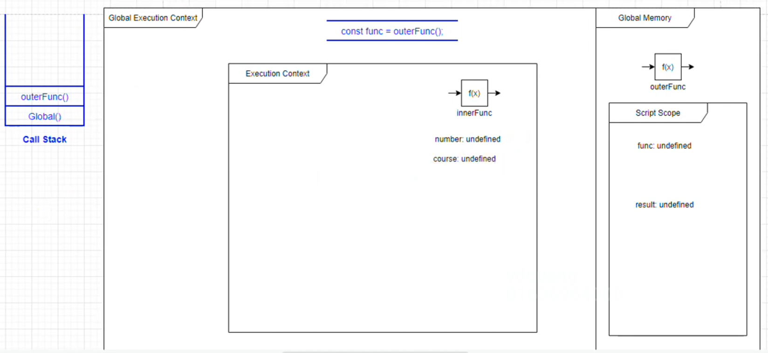

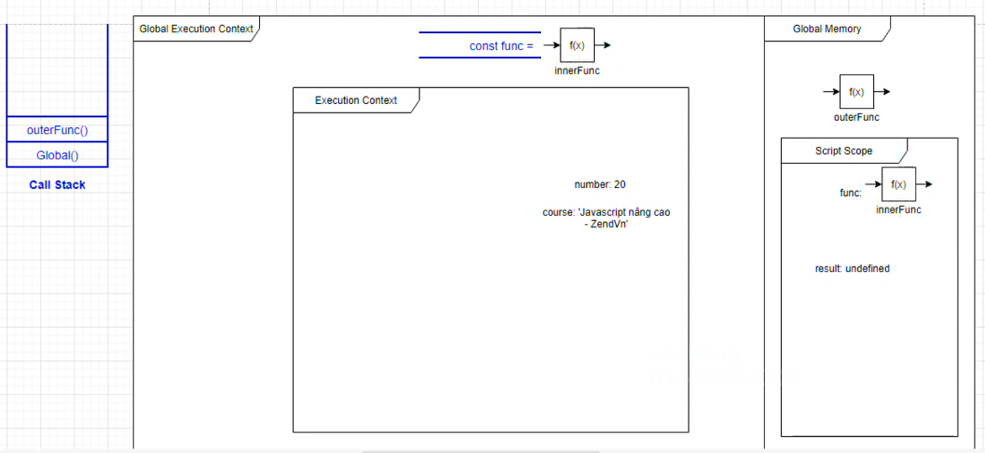



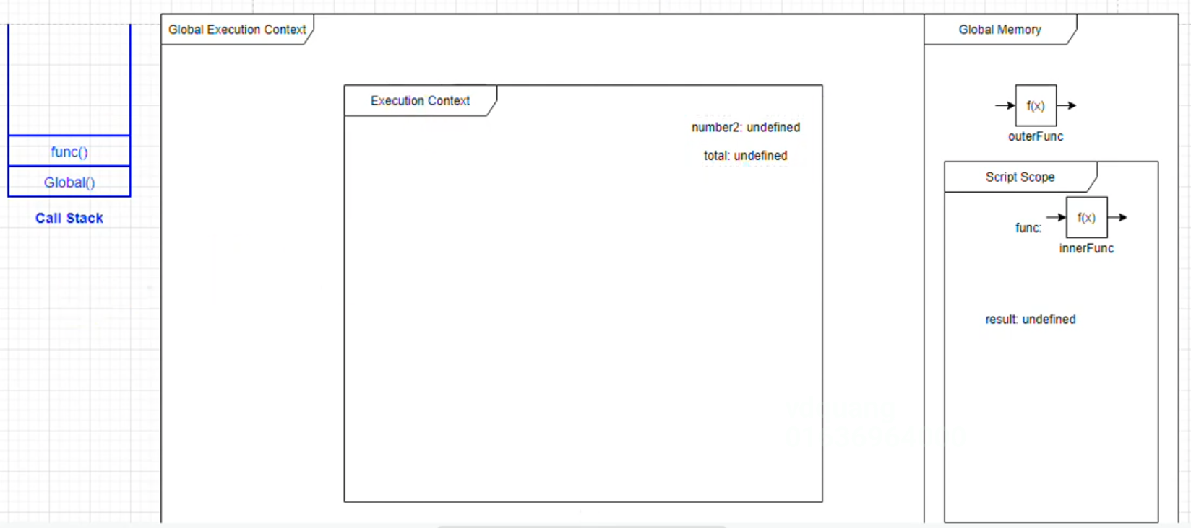

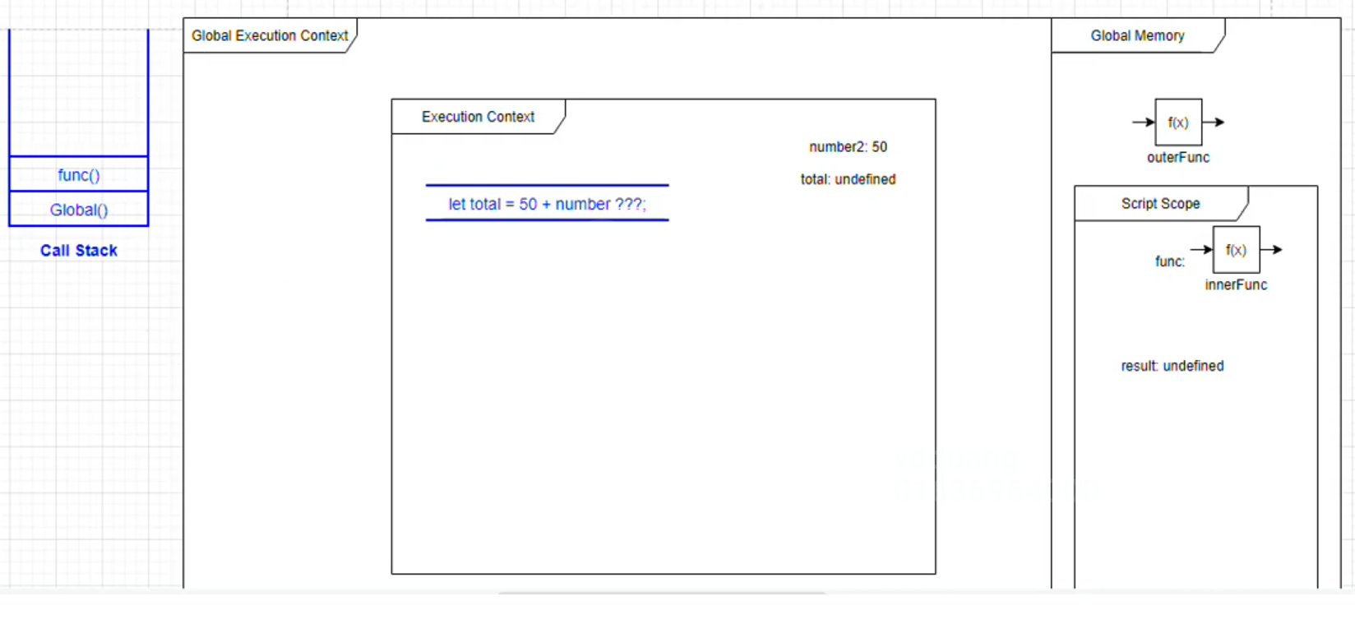

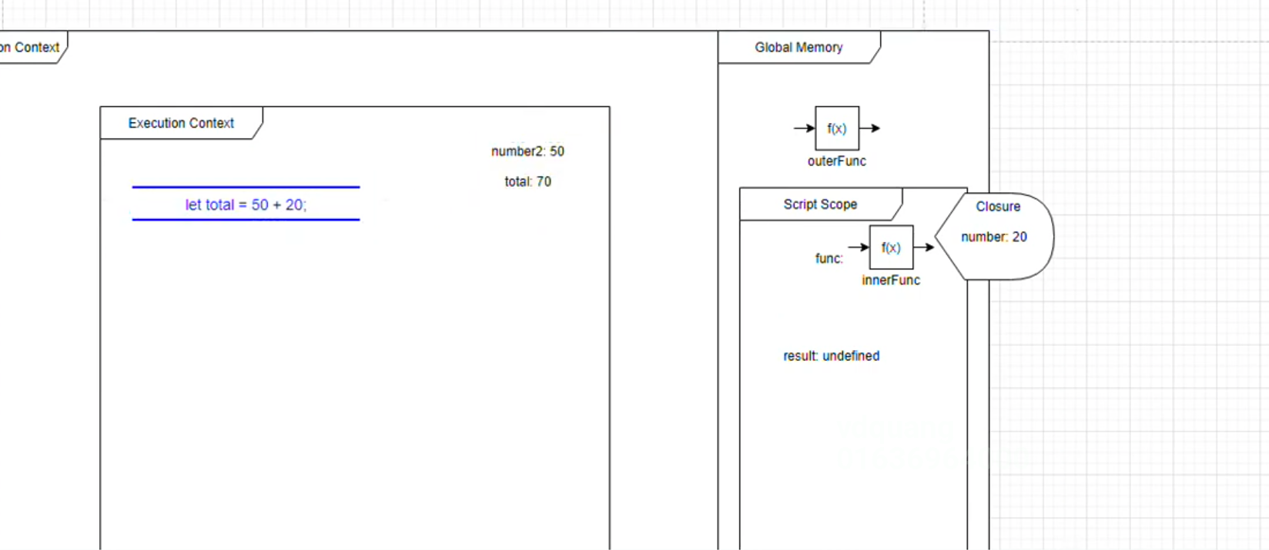

 |  |  |  |  |  |  |  |  |  | → | number = 20

